Reporte semanal1
Reporte semanal de Racheros
Usuario: Evelyn | Periodo: 2025-11-17 al 2025-11-23

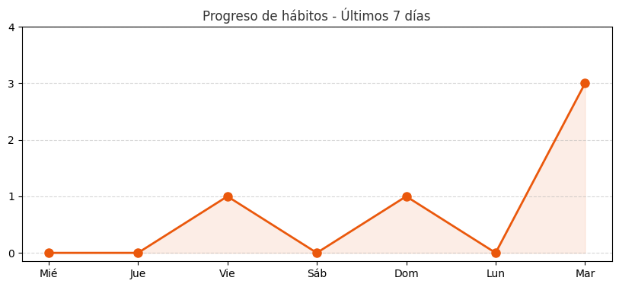
Resumen semanal
Hábitos completados | 3
Porcentaje total | 100%
Racha actual | 1 días

Fecha | Hábito | Estado
2025-11-18 | Cardio | Completado
2025-11-18 | Leer 30 Minutos | Completado
2025-11-18 | Ir Al Gym | Completado

